상품제안서
파인 끼움식 수첩 48절 | 상품코드: S28685

 |  |  |  |  |  |  | 02-713-8555 | www.synergygift.co.kr
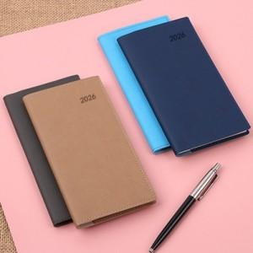

【상세/제작정보】

【인쇄/포장옵션】 | 불박 / OPP(비닐)

【공급단가】 | 수량 | 50~ | 100~ | 300~ | 1,000~ | 3,000~
*VAT별도 | 48절노트식 | 3,710원 | 3,560원 | 3,390원 | 3,070원 | 2,760원
 | 48절일주일A | 3,710원 | 3,560원 | 3,390원 | 3,070원 | 2,760원
 | 48절일주일B | 3,710원 | 3,560원 | 3,390원 | 3,070원 | 2,760원

【상품 URL】 | https://www.synergygift.co.kr:443/src/goods_detail.php?gdno=28685

